투기장
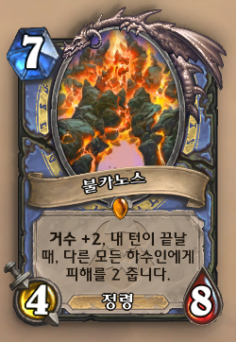
이섭섭#31924 |  |  |  |  | todaud91@naver.com |  |  | friend91^^ |  |  | hestia4of6@gmail.com |  |  |  | us shop
28300 | NA | 3061 | 26290 | EU | 3728 | 22610 | ASIA | 2872 |  | NA | 3681 |  | EU | 2858 |  | ASIA | 3540
법사 | 72 |  |  |  |  |  |  |  |  |  |  | 죽기 | 2026-04-01
 | 볼카노스 |  |  |  |  |  |  |  |  |  |  |  | 박사 한땀 | ㅎㅎㅂ

돚술흑 | ㅇ | 110 | 화염자연 | ㅇ |  |  | ㅇ | 0 | 화염자연 |  |  | 악성전 |  |  | 악성술 | ㅇ
야수 |  |  | 비전지옥 |  |  |  |  |  | 돚흑전 |  |  |  |  |  | 비용1 | ㅇ

